Лист1
№ | Дата выявления | Владелец конструкции / Собственник обьекта недвижимого им-ва / Лицо, управомоченное собственниками | Район города | Адрес размещения | Тип конструкции | Содержание | Фото конструкции
1 | 2025-10-27 | ИП Мазова Ольга Львовна | Приокский | ул. Сурикова, д. 2 | Не установленный Правилами тип | ПРИВОЗЪ продукция отечественного производителя | 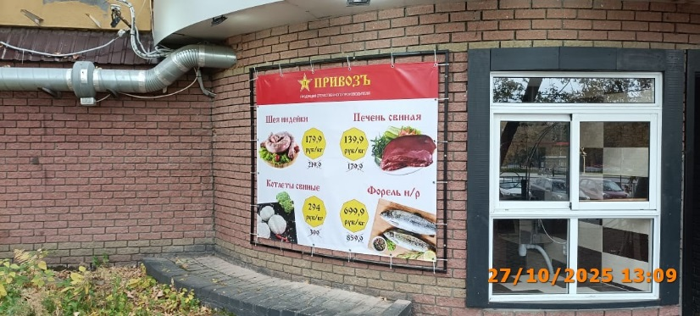
2 | 2025-10-27 | ИП Мазова Ольга Львовна | Приокский | ул. Сурикова, д. 2 | Не установленный Правилами тип | мясная лавка | 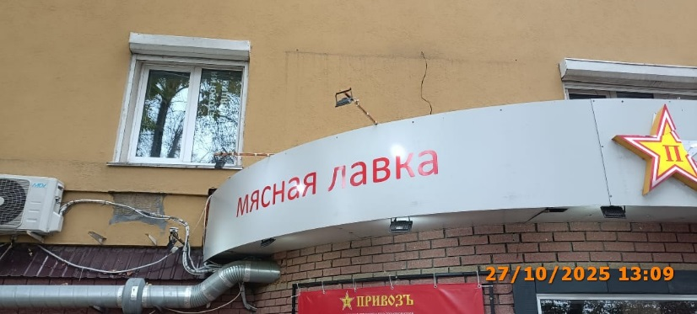
3 | 2025-10-27 | ИП Мазова Ольга Львовна | Приокский | ул. Сурикова, д. 2 | Настенная конструкция | ПРИВОЗЪ | 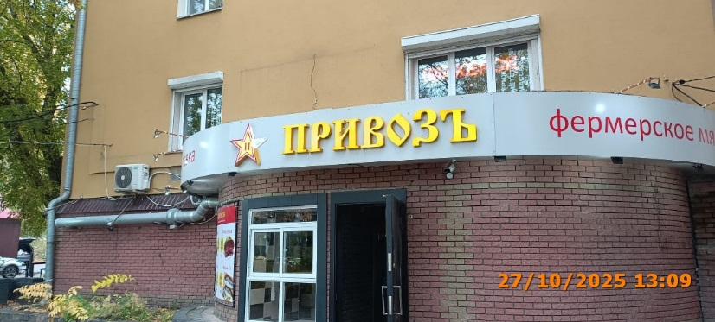
4 | 2025-10-27 | ИП Мазова Ольга Львовна | Приокский | ул. Сурикова, д. 2 | Не установленный Правилами тип | фермерское мясо | 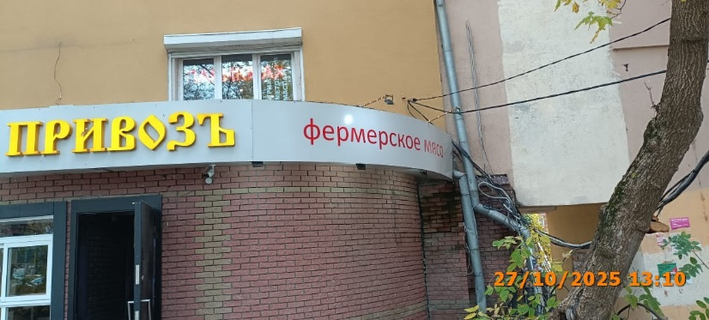
5 | 2025-10-27 | ООО "СПАР МИДДЛ ВОЛГА" | Приокский | пр. Гагарина, д. 84 | Не установленный Правилами тип | spar заряжайся энергией с абонементом на кофе | 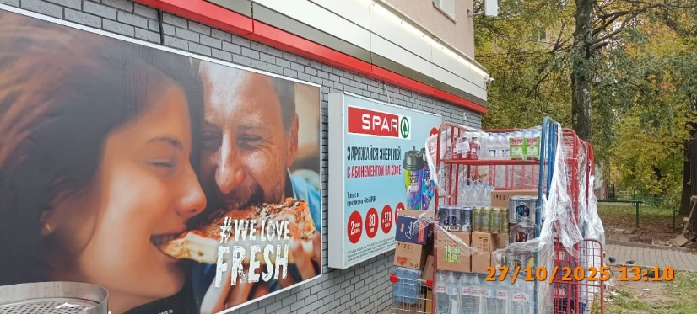
6 | 2025-10-27 | ООО "СПАР МИДДЛ ВОЛГА" | Приокский | пр. Гагарина, д. 84 | Не установленный Правилами тип | we love fresh | 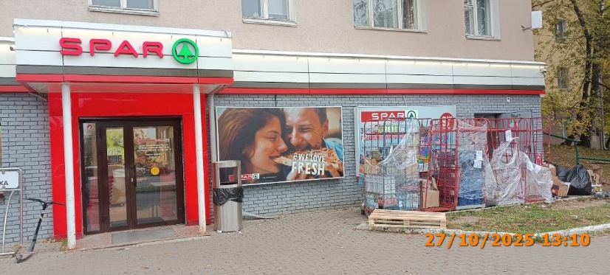
7 | 2025-10-27 | ООО "СПАР МИДДЛ ВОЛГА" | Приокский | пр. Гагарина, д. 84 | Настенная конструкция | spar | 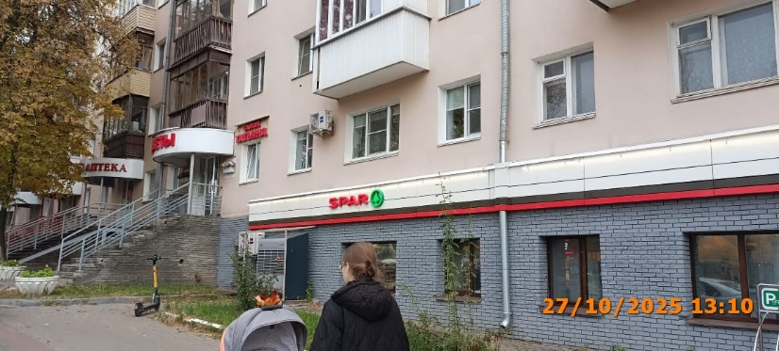
8 | 2025-10-27 | ООО "СПАР МИДДЛ ВОЛГА" | Приокский | пр. Гагарина, д. 84 | Настенная конструкция | spar | 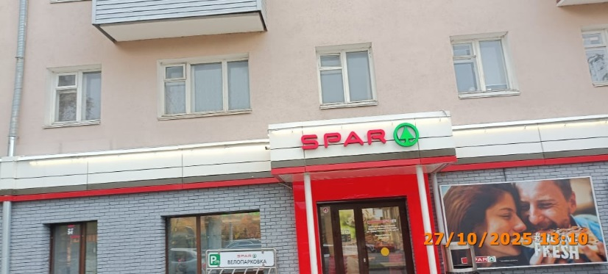
9 | 2025-10-27 | ООО "ТД "МЕРКАНТО" | Приокский | пр. Гагарина, д. 84 | Не установленный Правилами тип | spar заряжайся энергией с абонементом на кофе
10 | 2025-10-27 | ООО "ТД "МЕРКАНТО" | Приокский | пр. Гагарина, д. 84 | Не установленный Правилами тип | we love fresh
11 | 2025-10-27 | ООО "ТД "МЕРКАНТО" | Приокский | пр. Гагарина, д. 84 | Настенная конструкция | spar
12 | 2025-10-27 | ООО "ТД "МЕРКАНТО" | Приокский | пр. Гагарина, д. 84 | Настенная конструкция | spar
13 | 2025-10-27 | ООО МК "Металлпрофи" | Приокский | пр. Гагарина, д. 121 Б | Не установленный Правилами тип | ЧЕСТНЫЕ ВЕСЫ контрольный завес БЕСПЛАТНО
14 | 2025-10-27 | ООО МК "Металлпрофи" | Приокский | пр. Гагарина, д. 121 Б | Не установленный Правилами тип | ЦЕНЫ
15 | 2025-10-27 | ООО МК "Металлпрофи" | Приокский | пр. Гагарина, д. 121 Б | Не установленный Правилами тип | ЛОМ | 